1
BẢNG KÊ BÁN HÀNG
STT | Ngay | Số HĐ | MẶT HÀNG | NHÓM HÀNG | ĐƠN VỊ TÍNH | SỐ LƯỢNG | ĐƠN GIÁ | THÀNH TIỀN
1 | 2012-01-02 | 5 | Super Dream | Xe máy | Chiếc | 1 | 17000000 | 17000000
2 | 2012-01-02 | 6 | TV Samsung | TV | Cái | 3 | 8000000 | 24000000
3 | 2012-01-02 | 8 | Lead | Xe máy | Chiếc | 3 | 35000000 | 105000000
4 | 2012-01-07 | 9 | Super Dream | Xe máy | Chiếc | 2 | 17000000 | 34000000
5 | 2012-02-07 | 10 | Super Dream | Xe máy | Chiếc | 4 | 17000000 | 68000000
6 | 2012-02-08 | 13 | TV Samsung | TV | Cái | 1 | 8000000 | 8000000
7 | 2012-02-09 | 14 | Lead | Xe máy | Chiếc | 2 | 35000000 | 70000000
8 | 2012-02-10 | 15 | TV Samsung | TV | Cái | 1 | 8000000 | 8000000
9 | 2012-02-11 | 16 | Super Dream | Xe máy | Chiếc | 3 | 17000000 | 51000000

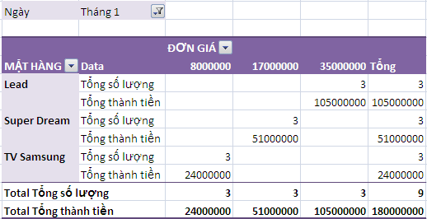
 | Dùng chức năng Pivot Table tổng hợp dữ liệu theo mẫu:
 |  |  |  |  |  |  | tháng | Jan

 |  |  |  |  |  |  |  |  | ĐƠN GIÁ
 |  |  |  |  |  |  | MẶT HÀNG | Values | 8000000 | 17000000 | 35000000 | Grand Total
 |  |  |  |  |  |  | Lead | Sum of SỐ LƯỢNG |  |  | 3 | 3
 |  |  |  |  |  |  |  | Sum of THÀNH TIỀN |  |  | 105000000 | 105000000
 |  |  |  |  |  |  | Super Dream | Sum of SỐ LƯỢNG |  | 3 |  | 3
 |  |  |  |  |  |  |  | Sum of THÀNH TIỀN |  | 51000000 |  | 51000000
 |  |  |  |  |  |  | TV Samsung | Sum of SỐ LƯỢNG | 3 |  |  | 3
 |  |  |  |  |  |  |  | Sum of THÀNH TIỀN | 24000000 |  |  | 24000000
 |  |  |  |  |  |  | Total Sum of SỐ LƯỢNG |  | 3 | 3 | 3 | 9
 |  |  |  |  |  |  | Total Sum of THÀNH TIỀN |  | 24000000 | 51000000 | 105000000 | 180000000

2
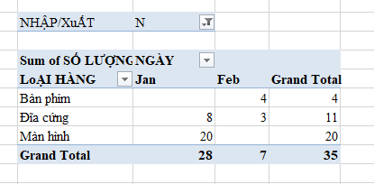
BẢNG KÊ CHI TiẾT NHẬP/XuẤT HÀNG |  |  |  |  |  |  |  |  | NHẬP/XuẤT | N
NHẬP/XuẤT | SỐ CT | NGÀY | KHÁCH HÀNG | MẶT HÀNG | LoẠI HÀNG | SỐ LƯỢNG | ĐƠN GIÁ | THÀNH TiỀN
N | 1 | 2012-01-03 |  | HDD SG 500GB | Đĩa cứng | 2 | 1100000 | 2200000 | Sum of SỐ LƯỢNG | Months | NGÀY
N | 2 | 2012-01-06 |  | HDD SG 500GB | Đĩa cứng | 1 | 1100000 | 1100000 |  | Jan | Feb | Grand Total
X | 1 | 2012-01-06 |  | HDD SG 500GB | Đĩa cứng | 100 | 1150000 | 115000000 | LoẠI HÀNG
X | 2 | 2012-01-06 |  | Key Board MSM | Bàn phím | 4 | 130000 | 520000 | Bàn phím |  | 4 | 4
X | 3 | 2012-01-06 |  | Key Board MSM | Bàn phím | 2 | 132000 | 264000 | Đĩa cứng | 8 | 3 | 11
N | 4 | 2012-01-10 |  | HDD SG 500GB | Đĩa cứng | 2 | 500000 | 1000000 | Màn hình | 20 |  | 20
N | 5 | 2012-01-10 |  | HDD SG 500GB | Đĩa cứng | 3 | 500000 | 1500000 | Grand Total | 28 | 7 | 35
X | 5 | 2012-01-10 |  | HDD SG 500GB | Đĩa cứng | 2 | 1750000 | 3500000
X | 6 | 2012-01-10 |  | HDD SG 500GB | Đĩa cứng | 5 | 500000 | 2500000
N | 7 | 2012-01-20 |  | Samsung Monitor 15" | Màn hình | 10 | 1800000 | 18000000
N | 6 | 2012-01-20 |  | Samsung Monitor 15" | Màn hình | 10 | 1800000 | 18000000
X | 7 | 2012-01-20 |  | Samsung Monitor 15" | Màn hình | 4 | 1790000 | 7160000
X | 8 | 2012-01-20 |  | LG Monitor 14" | Màn hình | 1 | 1400000 | 1400000
X | 9 | 2012-02-03 |  | LG Monitor 14" | Màn hình | 2 | 1400000 | 2800000
N | 10 | 2012-02-03 |  | Key Board MSM | Bàn phím | 2 | 140000 | 280000
N | 9 | 2012-02-03 |  | Key Board MSM | Bàn phím | 1 | 140000 | 140000
N | 11 | 2012-02-03 |  | Key Board MSM | Bàn phím | 1 | 140000 | 140000
N | 12 | 2012-02-03 |  | HDD SG 500GB | Đĩa cứng | 3 | 1600000 | 4800000

Dùng chức năng Pivot Table tổng hợp dữ liệu theo mẫu:

